Prozesse Bauportal
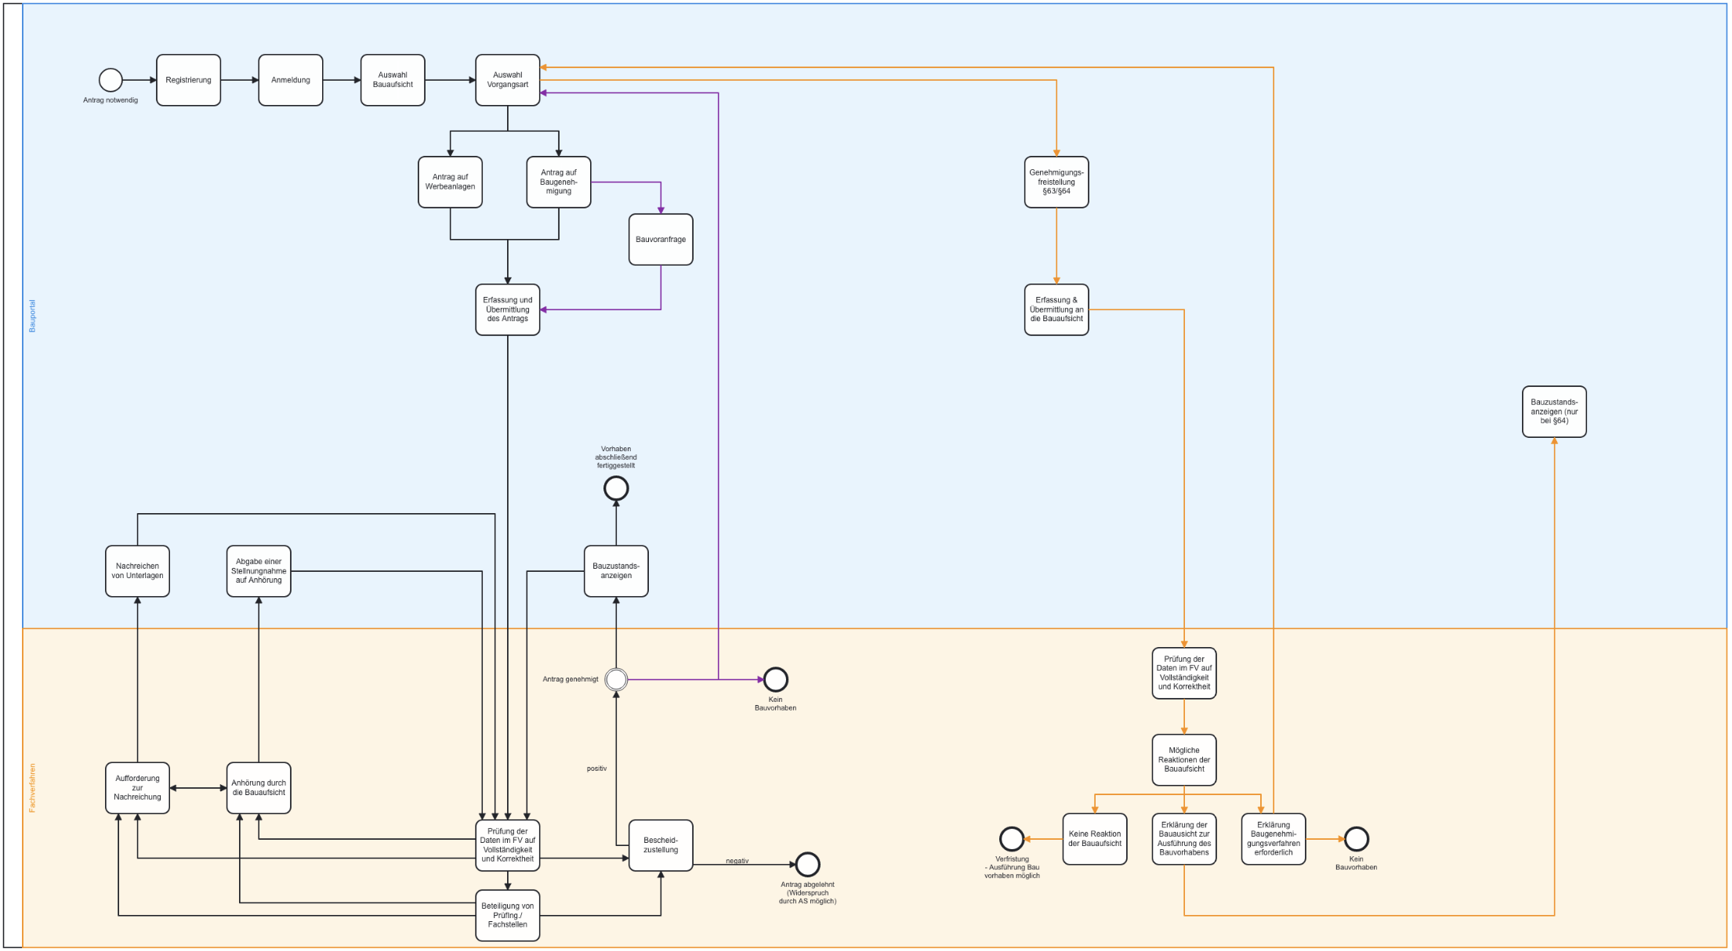
Bauportal Prozessübersicht

